信用交易
融资融券市场交易数据统计(2025-04-02)

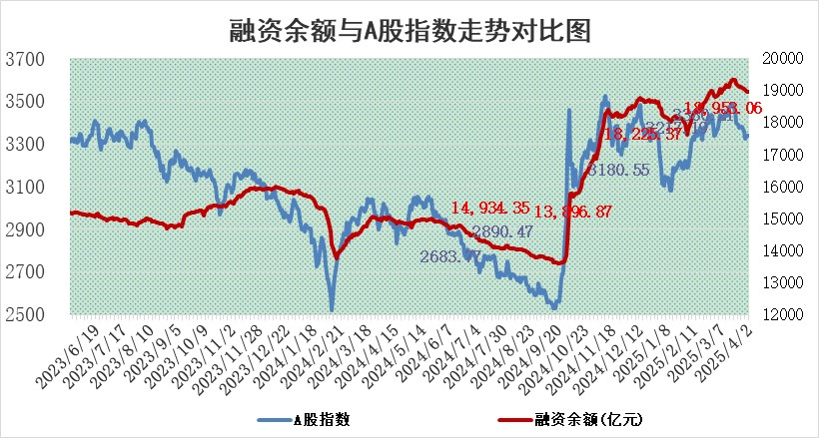
标的证券 | 融资融券余额（亿元） | 融资余额（亿元） | 融券余额（亿元） | 融资买入额（亿元） | 融资融券规模变化（亿元） | 融资余额增幅(‰) | 融券余额增幅(%)
统计数据 | 19,120.12 | 18,953.06 | 112.34 | 863.93 | -20.24 | -1.06 | -0.02

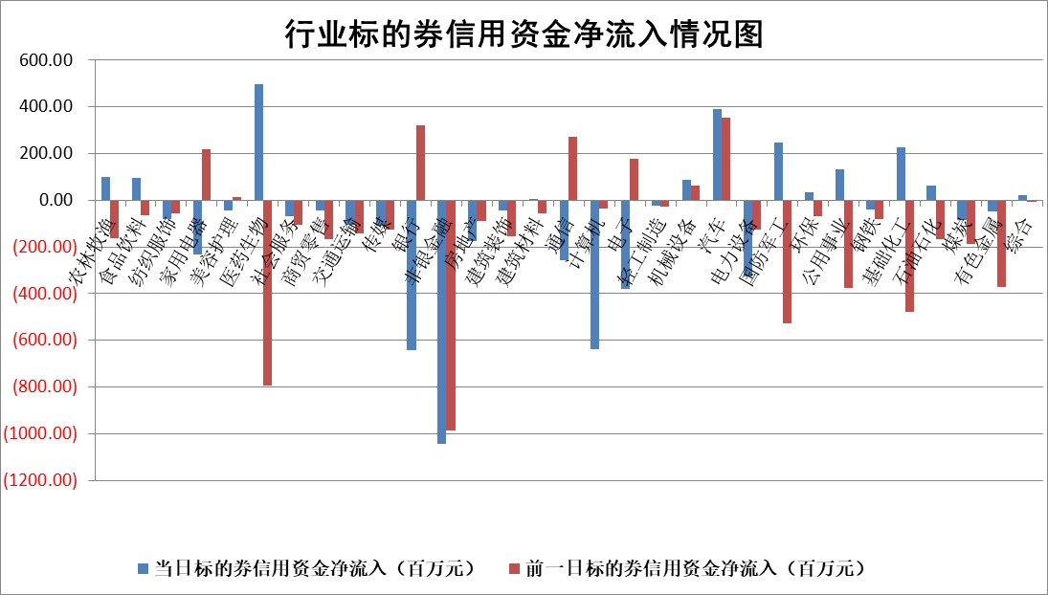

标的基金代码 | 标的基金简称 | 融资余额/市值(%) | 融资余额增幅(%) | 融资买入额/成交金额(%) | （融资余额净增额-融券余额净增额）/市值(‱) | 融券余额降幅(%) | ABS[（融资余额净增额-融券余额净增额）/市值净增额-1](%)
159902 | 华夏中小板ETF | 0.00 | 0.00 | 0.00 | 0.00 | 0.00 | 100.00
159915 | 易方达创业板ETF | 2.68 | -2.13 | 1367717.31 | -5.88 | -11.14 | 140.89
159919 | 嘉实沪深300ETF | 0.77 | -0.13 | 1.53 | -0.13 | -5.14 | 98.55
159920 | 华夏恒生ETF | 33.18 | 0.05 | 59.28 | 1.62 | 0.00 | 104.65
159922 | 嘉实中证500ETF | 0.53 | -2.07 | 2.24 | -1.28 | -1.21 | 104.45
159925 | 南方沪深300ETF | 0.40 | -3.28 | 0.14 | -1.34 | 0.05 | 111.28
159928 | 消费ETF | 2.61 | -0.01 | 1.19 | -0.02 | 1.35 | 99.90
159934 | 易方达黄金ETF | 39.90 | -0.06 | 2.33 | -2.34 | 0.00 | 101.59
159939 | 全指信息技术ETF | 1.00 | 5.43 | 161.12 | 5.20 | 1.16 | 66.35
159940 | 全指金融地产ETF | 0.33 | 0.00 | 0.00 | 0.00 | 0.00 | 100.00
159995 | 半导体芯片ETF | 2.81 | 1.76 | 332.84 | 5.06 | 2.25 | 135.87
159997 | 天弘中证电子ETF | 2.12 | 0.19 | 4.04 | 0.39 | 0.09 | 95.51
159998 | 天弘中证计算机主题ETF | 0.85 | -3.08 | 0.30 | -2.80 | -0.44 | 106.42
510050 | 华夏上证50ETF | 2.33 | 0.32 | 116.42 | 0.81 | 3.18 | 111.62
510180 | 华安上证180ETF | 0.43 | 0.75 | 1.82 | 0.26 | -9.27 | 105.03
510880 | 华泰柏瑞红利ETF | 0.84 | -2.19 | 4.60 | -1.95 | -8.86 | 110.05
510900 | 易方达恒生H股ETF | 37.08 | 0.08 | 12.21 | 3.09 | 0.00 | 104.92
511010 | 5年期国债ETF | 2.45 | 3.91 | 0.07 | 9.23 | 0.00 | 26.94
511380 | 可转债及可交换债券ETF | 2.76 | 2.03 | 112.33 | 5.49 | 0.00 | 106.88
512000 | 全指证券ETF | 6.35 | -0.60 | 6.25 | -3.92 | -0.34 | 113.07
512010 | 沪深300医药卫生ETF | 5.34 | 2.82 | 88.62 | 14.95 | 2.00 | 315.83
512070 | 沪深300非银ETF | 3.32 | -5.64 | 841.94 | -19.85 | -0.39 | 125.78
512400 | 南方中证申万有色金属ETF | 1.88 | 31.61 | 6.17 | 45.78 | 5.53 | 139.21
512580 | 广发中证环保产业ETF | 0.82 | 3.80 | 0.12 | 3.01 | 0.00 | 118.18
512660 | 国泰中证军工ETF | 2.71 | 15.08 | 10.13 | 37.28 | 15.01 | 41.39
512800 | 华宝中证银行ETF | 5.43 | -0.57 | 4.28 | -4.78 | -6.14 | 91.07
512980 | 广发中证传媒ETF | 1.53 | 1.55 | 347.38 | 2.20 | -0.74 | 98.28
515030 | 华夏中证新能源汽车ETF | 1.82 | 5.37 | 10.03 | 9.39 | 0.76 | 55.98
515050 | 华夏中证5G通信主题ETF | 1.49 | 6.90 | 11.92 | 10.15 | 8.94 | 87.71
515070 | 华夏中证人工智能ETF | 2.85 | 1.86 | 14.60 | 5.18 | 0.00 | 79.05
标的股票比较指标 |  | 融资余额/流通A股市值(%) | 融资余额增幅(%) | 融资买入额/成交金额(%) | （融资余额净增额-融券余额净增额）/流通A股市值(‱) | 融券余额降幅(%) | ABS[（融资余额净增额-融券余额净增额）/流通A股市值净增额-1](%)
前十名标的个股 |  | 鹏都农牧 | 中洲特材 | 双元科技 | 中洲特材 | 达嘉维康 | 昱能科技
 |  | 东旭光电 | 恒光股份 | 包钢股份 | 恒兴新材 | 舜禹股份 | 诺瓦星云
 |  | 威创股份 | 瑞丰新材 | 坤恒顺维 | 恒光股份 | 东信和平 | 卓创资讯
 |  | 海印股份 | 杭州柯林 | 杭州柯林 | 远翔新材 | 华纺股份 | 熊猫乳品
 |  | 广汇汽车 | 兰石重装 | 和林微纳 | 万润科技 | 宣亚国际 | 中润光学
 |  | 首航高科 | 远翔新材 | 美腾科技 | 双元科技 | 美联新材 | 中航产融
 |  | 超华科技 | 美农生物 | 城发环境 | 兰石重装 | 电气风电 | 鲁抗医药
 |  | 联络互动 | 双元科技 | 恩捷股份 | 诚达药业 | 华西能源 | 禾迈股份
 |  | 爱康科技 | 恒兴新材 | 交运股份 | 雪人股份 | 星帅尔 | 凯赛生物
 |  | 长江健康 | 凯美特气 | 万润科技 | 宇环数控 | 亿晶光电 | 鼎龙科技
后十名标的个股 |  | 联创股份 | 中航产融 | 玉龙股份 | 中航产融 | 贵州轮胎 | 信质集团
 |  | 香雪制药 | 青岛港 | 湖南发展 | 美晨生态 | 凯美特气 | 锦富技术
 |  | 华闻集团 | 多瑞医药 | 迅捷兴 | 恒宝股份 | 德新科技 | 英方软件
 |  | 东方集团 | 国能日新 | 贵州燃气 | 通行宝 | 领益智造 | 科翔股份
 |  | 中青宝 | 美晨生态 | 欧菲光 | 汇金科技 | 华软科技 | 耐科装备
 |  | 晨鸣纸业 | 翱捷科技 | 天洋新材 | 黔源电力 | 美尔雅 | 创维数字
 |  | 中航电测 | 实朴检测 | 泰豪科技 | 长华化学 | 山东钢铁 | 唯捷创芯
 |  | 海通证券 | 登康口腔 | 概伦电子 | 福达合金 | 博云新材 | 科大国创
 |  | 普利制药 | 明牌珠宝 | 联创股份 | 凯尔达 | 佳电股份 | 拓荆科技
 |  | 世纪华通 | 三友医疗 | 香雪制药 | 多瑞医药 | 元力股份 | 润和软件
说明：1.以上普通交易数据和信用交易数据皆以交易日收盘后数据为基准；2.上述标的证券总数据只计算标的证券市场总数据，不包括从标的证券中调出去标的证券数据，所以与交易所公布的总值略有不同； 3.上述行业采用申万一级行业分类；4.以上标的基金和标的个股中比较的6个指标值中：前5个（从左至右）为正向指标，值越大排名越靠前；第6个为逆向指标，值越小，排名越靠前；5.第6个指标中ABS[]表示求绝对值，其主要用于考量信用资金相对净流入对股价相对净变化的贡献程度；6.数据来源：wind，交易所。

 |  |  |  | 证券代码 | 新增融资余额 | 融资买入额 | 融资买入增幅前10
 |  | 1 | 西部建设 | 002302 | 80643953 | 177472374 | 41%
 |  | 2 | 天键股份 | 301383 | 27855096 | 56831811 | 39%
 |  | 3 | 井松智能 | 688251 | 7040854 | 13763946 | 27%
 |  | 4 | 国电电力 | 600795 | 116116226 | 151740647 | 23%
 |  | 5 | 华立科技 | 301011 | 9342856 | 31199107 | 23%
 |  | 6 | 捷邦科技 | 301326 | 9066090 | 22350547 | 22%
 |  | 7 | 海利尔 | 603639 | 19864834 | 35520613 | 20%
 |  | 8 | 华研精机 | 301138 | 7597460 | 13339451 | 16%
 |  | 9 | 鹏辉能源 | 300438 | 83773067 | 304558811 | 16%
 |  | 10 | 建科股份 | 301115 | 7106455 | 29879412 | 15%

